全体
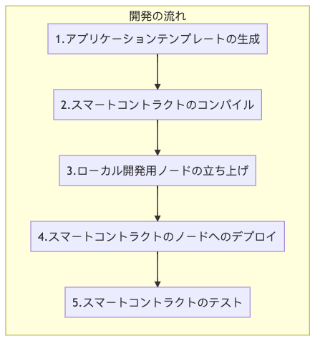
Truffleとは – 全体像と開発の流れを簡単に把握しよう！
https://baasinfo.net/?p=3331

Ethereum（LoomNetwork）

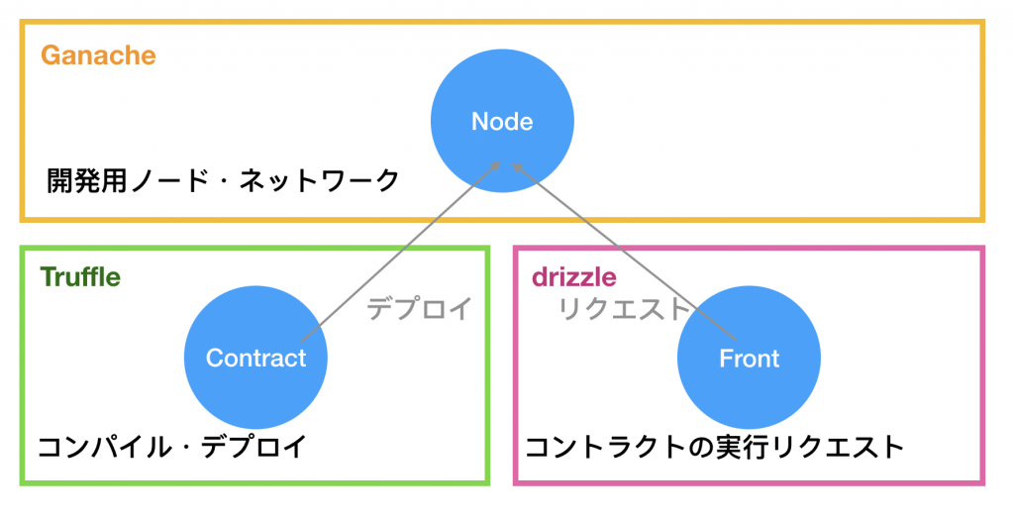

Webサーバ

Androidアプリ

nodejs
